상품제안서
숨쉬는 나무 마카롱 수저 2인 선물세트 | 상품코드: F27734

 |  |  |  |  |  |  | 02-412-0044 | www.easy1.co.kr
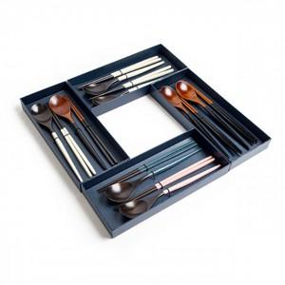

【상세/제작정보】

【인쇄/포장옵션】 | / 포장불가능

【공급단가】 | 수량 | 15~ | 50~ | 100~ | 300~ | 500~
*VAT별도 | 단가 | 16,200원 | 15,930원 | 15,520원 | 15,250원 | 14,850원

【상품 URL】 | https://dev.easy1.co.kr:443/src/goods_detail.php?gdno=27734

